K-EER
TC | 225 | 2023-05-04 | Flete | 0.13272727273

PQs con consumo
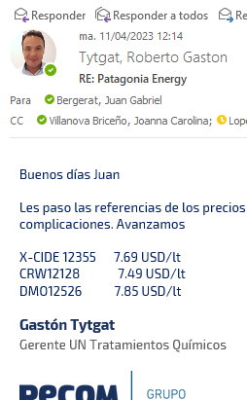
Tratamiento | Producto | Costo | k | Precio [USD/litro] | Cantidad | Costo | Venta |  | PQ y Consumo lpm | Cía | Precio | Uso
Desemulsionate | DBN2446 | 3.6 | 1.70 | 6.09 | 600 | 2,150 | 3,654 |  | EBX3780 / 600 | Wezol | 5.52 | DB
Iunibidor de corrosión | CY823 | 1.5 | 1.80 | 2.61 | 550 | 799 | 1,436 | Alter: CY802/CY823 (Vdiluida del 802) CR=1,32 USD/l | CL4000 / 550 | Wezol | 2.2 | CY
Inhibidro de parafinas | DPA7367 | 4.6 | 1.56 | 7.22 | 620 | 2,870 | 4,476 | Rem Hot Oil | PX7000 / 620 | Wezol | 4.5 | IP
Totales |  |  |  |  |  | 5,819 | 9,566 |  | 7,312 | Total Wezol
 |  |  |  |  |  | CP | 3,221
 |  |  |  |  |  | CP | 34% |  | Poner dos opciones la diluida y la concentrada

PQs sin consumo

Tratamiento | Producto | Costo | k | Precio [USD/litro]
IC | IC5091 | 2.2 | 1.6 | 3.49
BX THPC | BX960 | 1.6 | 1.8 | 2.95
BX AmQt | BX836 | 2.5 | 1.6 | 4.07
BSH triazina | BSH507 | 2.1 | 1.6 | 3.42
FBS | FBS2000 | 1.6 | 1.7 | 2.8
SO | SO4345 | 1.4 | 1.8 | 2.57

PQs alternativos

BSH no triazina | BSH8050 | 2.4 | 1.6 | 3.78
 | IPB6256 | 4.6 | 1.56 | 7.1
 | IPB953 | 4.5 | 1.56 | 7.03
 | IPB78 | 3.4 | 1.56 | 5.23

Scios

Ítem | UM | Costo | k | Precio [USD/UM] | Cantidad [UM/mes] | Costo | Venta
Servicio de Reposición | USD/día | 683 | 1.56 | 1,065 | 1 | 683 | 1,065
Servicio de Control de dosis, mantenimiento de equipos y toma de muestras | USD/día | 621 | 1.56 | 969 | 1 | 621 | 969 | extra
Alquiler de Skid E | Equipo-mes | 138 | 1.56 | 215 | 3 | 414 | 645
Alquiler de Skid N | Equipo-mes | 169 | 1.56 | 263 | 2 | 338 | 527 |  | Wezol
Alquiler Bomba E/N | Bomba/mes | 69 | 1.56 | 108 | 4 | 276 | 430
Servicio mensual | mes | 2,099 | 1.60 | 3,358 | 1 | 2,099 | 3,358
Renta de Skid | mes | 150 | 1.60 | 240 | 5 | 751 | 1,202
Visita Adicional (Reposición o control) | Día | 683 | 1.56 | 1,065
Totales |  |  |  |  |  | 2,850 | 4,560 |  | 1,843
 |  |  |  |  |  | CP | 1,459
 |  |  |  |  |  | CP | 32%

EERR | Scio | PQ | Global |  | Inversión
Costo | 2,850 | 5,819 | 8,669 |  | 5 skids con telemetria |  | 42,200
Venta | 4,560 | 9,566 | 14,126 |  | 4 bombas |  | 10,000
CP USD | 1,459 | 3,221 | 4,680 |  | 2 cuponeras |  | 1,700
CP % | 32% | 34% | 33% |  | Inversión |  | 53,900
 |  |  |  |  | Tiempo de recupero [meses] |  | 11.5

PQ
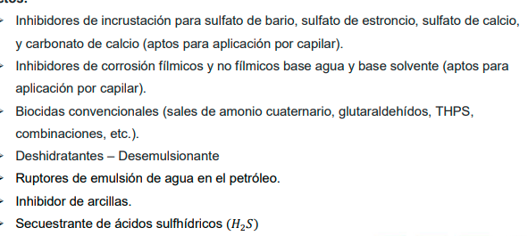
Oil mcpd | 52 |  | Flete | 0.13
Agua mcpd | 1030.7
Gas mcpd | 160
Tratamiento | Producto | ppm | Dosis [lpd] | CR | k | Precio | Costo | Venta
IC | IC5091 | 30 | 31 | 2.2 | 1.56 | 3.40 | 2,022 | 3,154
CY | CY8760W | 30 | 31 | 2.3 | 1.56 | 3.52 | 2,094 | 3,266
BX | BX960 | 30 | 31 | 1.6 | 1.56 | 2.56 | 1,521 | 2,373
DBN | DBN1475 | 150 | 8 | 3.9 | 1.56 | 6.15 | 914 | 1,427
BSH | BSH8050 | - | 10 | 2.4 | 1.56 | 3.68 | 708 | 1,105
IPB | IPB650A | 200 | 10 | 4.2 | 1.56 | 6.52 | 1,292 | 2,016
FBS | FBS2000 | 5 | 5 | 1.6 | 1.56 | 2.57 | 254 | 397
SO | SO4345 | 10 | 10 | 1.4 | 1.56 | 2.23 | 442 | 690

FA
Formula de Ajuste para Servicios

1) ${TS}_{n} (USD)=TSo × \text{(}5\%+(55\%×\frac{{MO}_{n}}{{MO}_{o}}+25\%×\frac{{GO}_{n}}{{GO}_{o}} +15\%×\frac{{IPIM}_{n}}{{IPIM}_{o}}$ $)×\frac{{USD}_{o}}{{USD}_{n}}$)

${2) TS}_{n}(USD)=TSo × ( 0,8+ 0,2×\frac{{IPIM}_{n}}{{IPIM}_{o}}×\frac{{USD}_{o}}{{USD}_{n}}$)

Estructura de Costo | Índice en formula | Fuente de datos | Mes base | Incidencia según ítem de servicio (IMO,USD,GO,IPIM)
 |  |  |  | 1. Servicio Mensual | 2. Renta de Skids
Mano de Obra | MO | Según variación de costo de Salario testigo según CCT644/12 | May-23 | 55% | 0% | 59%
Combustibles - Lubriucantes | GO | Secretaría de energía de la nación - Gasoil Grado 3 - Precio Venta al Publico - Petro Oeste SRL (http://res1104.se.gob.ar/) | Mar-23 | 25% | 0% | 28%
Insumos generales | IPIM | Indec | Mar-23 | 15% | 20% | 13%
Skids - Telemetría | USD | Dólar venta divisas. BNA | abr-23 (ultimo día hábil) | 5% | 80% | 0%
 |  |  |  | 100% | 100%
La aplicación de la formula se realizará cuando se origine alguna de las siguientes condiciones:
ü Semestralmente.
ü Cuando existan variaciones en el costo de mano de obra según CCT644/12.
ü Cuando la variación sea superior al 3%.

Formula de Ajuste para Productos Químicos

TPQ_{n} $=TPQO x (0,6×\frac{{WPU06}_{n}}{{WPU06}_{o}}+\left[0,25×\frac{{GO}_{n}}{{GO}_{o}}+0,15×\frac{{IPIM}_{n}}{{IPIM}_{o}}\right]×\frac{{TC}_{o}}{{TC}_{n}} )$

 |  | Índice en formula | Fuente | Mes base | Incidencia

 |  | WPU06 | https://fred.stlouisfed.org/series/WPU06 | Mar-23 | 60%
 |  | GO | Secretaría de energía de la nación - Gasoil Grado 3 - Precio Venta al Publico - Petro Oeste SRL (http://res1104.se.gob.ar/) | Mar-23 | 25%
 |  | IPIM | INDEC | Mar-23 | 15%
 |  | Tasa de Cambio | BNA. Dólar Venta Divisas | abr-23 (Último día habil) | Ajusta a índices en ARS

La aplicación de la formula se realizará bajo alguna de las siguientes condiciones:

ü Semestralmente.
ü Cuando la variación sea superior al 3%

T
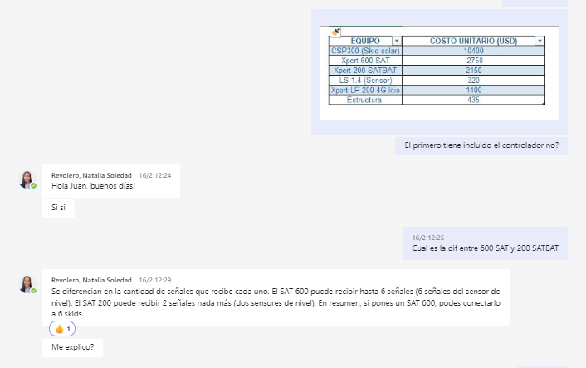
Configuración de telemetría estimada EDGE

Esquema | Cantidad | Esclavos | Comunicación | Equipo | Costo
1 | 4 | Xpert LP-200-46-Litio | Xpert 600 SAT | Xpert LP-200-46-Litio | 1400 | 7
2 | 3 | Xpert LP-200-46-Litio | Xpert 200 SATBAT | Xpert 600 SAT | 2750 | 1
 |  |  |  | Xpert 200 SATBAT | 2150 | 1
 | Costo prom equipo [USD] | 1633.3333 |  |  |  | 14700
 | Amortización [meses] | 24
 | Costo [USD/mes] | 68

 | Puntos con transmisión | 2

Configuración de telemetría estimada PECOM

 | Equipos (Sensor+panel) | 1300
 | Amortización [meses] | 24
 | Costo [USD/mes] | 54.2

S_C
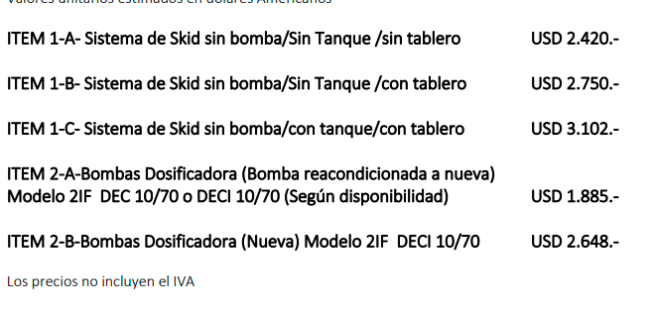
Cotizaciones Mar-23
 | Dosin flow | Contreras Electrico | Contreras Neumático | Skid Solar | Skid acondicionado Rodolfo | Skid Electrico PE | Skid P PE | E | P | Material | Costo [USD] | Duración [meses] | Costo mes [USD/mes]
Bba | 1800 | 2420 | 1870 |  | 605 | 2650 | 2100 | 20 | 13 | Cuponeras 1500 psi | 820 | 24 | 34.2
Estr+Tanque+Tablero | 3102 | 2031 | 1978 |  | 850 | 2031 | 2031 | Costo medio de skid Rodo |  | Cupon | 12 | 1.5 | 8
Flete NQN-Mza |  |  |  |  |  |  |  | 2509 |  | Cuponeras 1500 psi | 1400 | 24 | 58.3
Total | 4902 | 4451 | 3848 |  | 1455 | 4681.1111111 | 4131 | Costo medio de skid nuevo |  | Cupon | 12 | 0.66666666667 | 18
Mantenimiento [USD/mes] | 46 | 46 | 55 |  | 46 | 46 | 46 | 4464
 |  |  |  |  | Amortización | 60 | 36
 |  |  |  |  |  | 78.018518519 | 114.75308642

 |  |  |  |  |  |  |  | Los skids son de 200 litros
 |  | Adicional contreras
Rodolfo tiene |  | Tablero | Tb | CT
 |  | 90000 | 18000 | 400
Estructuras y bandejas de 200
Bombas DEC10/70
Falta tablero y tambor |  | Mantenimiento Electrico
 |  | Repuesto | Costo [USD] | VU [meses] | Costo mensual [USD/año] |  |  |  | 33
Notas |  | Kit reparación | 183 | 8 | 23 |  |  |  | 154476.66667
Ver costo de CT y Tambor |  | Piston | 224 | 36 | 6 |  |  |  | 6436.5277778
Ver costo de pintura y tablero |  | Empaquetadura | 50 | 6 | 8 |  |  |  | 195.0462963
 |  | Aceite | 5 | 24 | 0 |  |  |  | 312.07407407
 |  | Cabezal | 678 | 144 | 5
 |  | Motor | 560 | 144 | 4
 |  | Costo mantenimiento equipos DEC 10/70 |  |  | 46

 |  |  |  |  | 324993.625

